상품제안서
원통형접이식 휴대용높이조절 폴딩의자 | 상품코드: S38433

 |  |  |  |  |  |  | 02-713-8555 | www.synergygift.co.kr
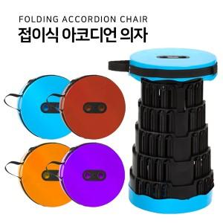

【상세/제작정보】 | 간편하게 높이조절이 가능하고 야외활동시 휴대하기 좋은 의자 입니다.

【인쇄/포장옵션】 | 레이저, 칼라필름 / 포장지포장

【공급단가】 | 수량 | 50~ | 100~ | 500~ | 1,000~ | 2,000~
*VAT별도 | 단가 | 7,150원 | 7,040원 | 6,870원 | 6,600원 | 6,320원

【상품 URL】 | https://www.synergygift.co.kr:443/src/goods_detail.php?gdno=38433

